问题
 |  | 课后小练习

任务：
 | 利用主、次坐标制作分层图表效果，思考坐标轴如何设置范围才能实现如右图所示的图表布局。
 | 本例字体使用微软雅黑字体。
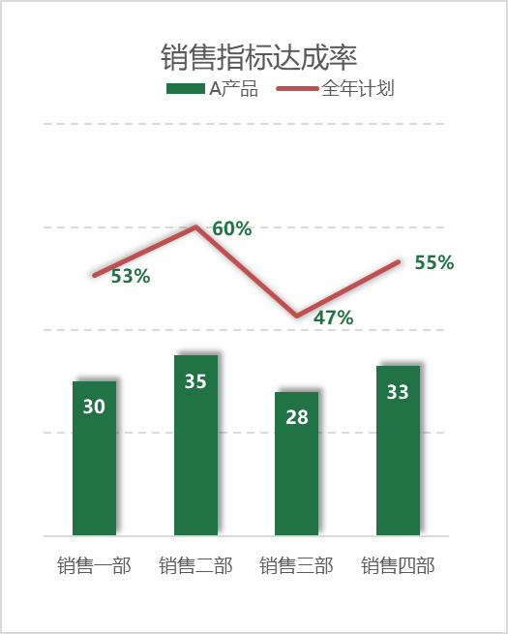

 | 部门 | A产品 | 全年计划
 | 销售一部 | 30 | 53%
 | 销售二部 | 35 | 60%
 | 销售三部 | 28 | 47%
 | 销售四部 | 33 | 55%

答案
 |  | 课后小练习

销售指标达成率
任务：
 | 利用主、次坐标制作分层图表效果，思考坐标轴如何设置范围才能实现如右图所示的图表布局。
 | 本例字体使用微软雅黑字体。

 | 部门 | A产品 | 全年计划
 | 销售一部 | 30 | 53%
 | 销售二部 | 35 | 60%
 | 销售三部 | 28 | 47%
 | 销售四部 | 33 | 55%

